画面イメージ
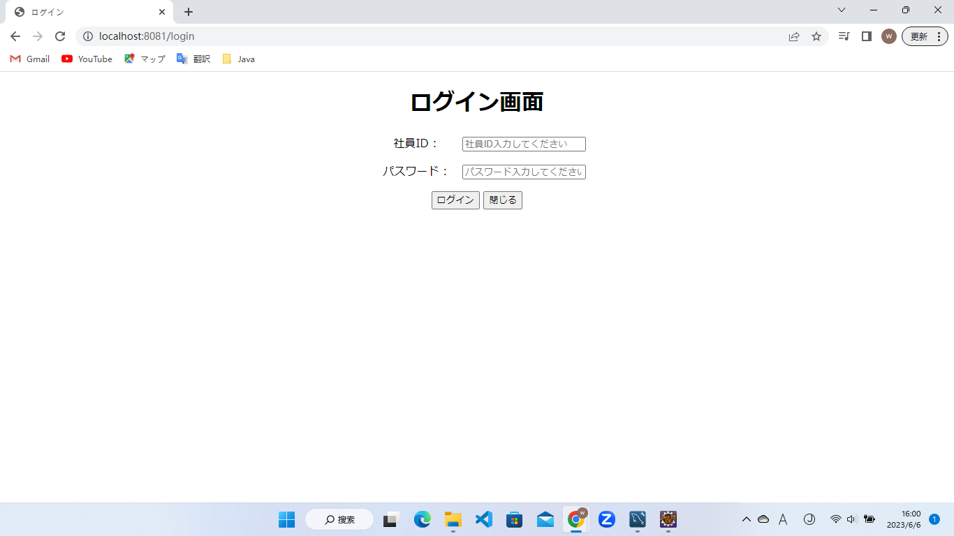
詳細設計書 | 論理名称 | K001 | システムID | KS | 改訂日 | 2023-06-06
 | 物理名称 | ログイン | システム名称 | 勤怠管理システム | 改訂者 | チーム2 陳委芹

画面イメージ

IO関連
詳細設計書 |  | 論理名称 |  | K001 |  |  | システムID | KS | 改訂日 | 2023-06-06
 |  | 物理名称 |  | ログイン |  |  | システム名称 | 勤怠管理システム | 改訂者 | チーム2 陳委芹

I/O関連図

画面一覧
（管理者権限）
勤怠情報一覧(月別)
 |  |  | 普通社員
ログイン

画面一覧
（管理者権限）
 |  |  |  |  |  |  |  |  |  |  | 社員情報一覧 | 管理者権限
 |  |  | 管理者
 |  |  |  |  |  |  |  |  |  |  | 社員情報登録・更新 |  | 一般社員＋管理者

 |  |  |  |  |  |  |  |  |  |  | 勤怠情報一覧（月別） |  | 一般社員＋管理者

 |  |  |  |  |  |  |  |  |  |  | 勤怠承認一覧 | 管理者権限
パラメータ一覧
No | 論理名称 |  | 物理名称 |  | I/O | 備考
1 | 社員ID |  | USER_ID |  | O
2 | パスワード |  | PASSWORD |  | O
3
4
5
6
7
8
9
テーブル一覧
No | 論理名称 |  | 物理名称 |  | I/O | 備考
1 | T_USERS |  | 社員アカウント |  | O
2
3
4
5
6
7
8
9
ファイル一覧
No | 論理名称 |  | 物理名称 |  | I/O | 備考
1
2
3
4
5
6
7
8
9

